网站结构
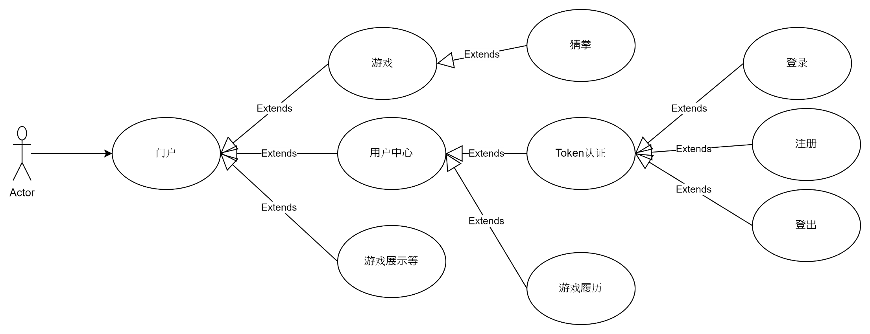

游戏设计
开发框架 | PixiJS

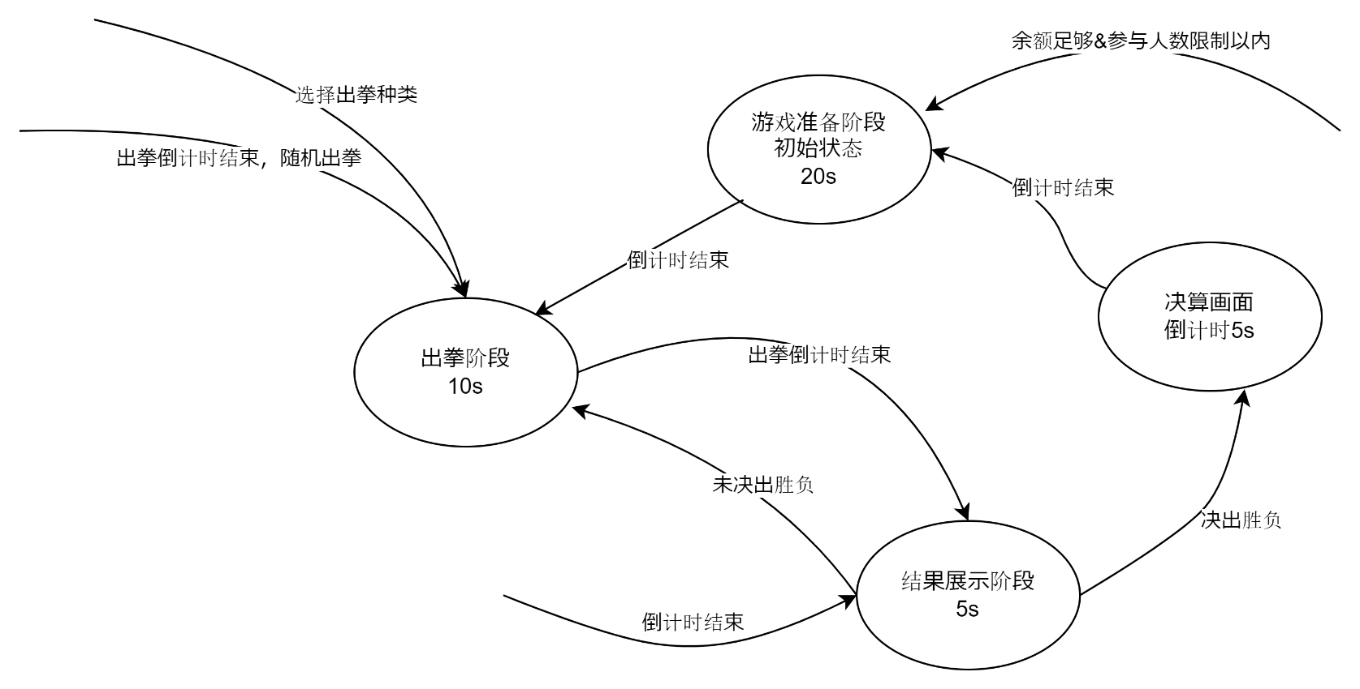
连接人数 | 200
游戏人数 | 99/99 | 等待开局

 |  |  | 5

 |  |  | 加入游戏

Balance： | xxxxxxx |  |  |  | Nich Name

连接人数 | 200
游戏人数 | 99/99 | 出拳阶段 |  |  | Bet：10

 |  |  | 5

 |  |  | 石头

 |  |  |  | 石头 | 剪刀 | 布

Balance： | xxxxxxx |  |  |  | Nich Name

连接人数 | 200
游戏人数 | 99/99 | 结果 |  |  | Bet：10

石头
XXXXXX
石头
你自己
剪刀
XXXXXX
剪刀
XXXXXX
石头
XXXXXX
石头
XXXXXX
剪刀
XXXXXX
剪刀
XXXXXX
石头
XXXXXX
剪刀
XXXXXX
石头
XXXXXX
剪刀
XXXXXX
WIN
WIN
WIN
WIN
WIN
WIN

石头
XXXXXX
剪刀
XXXXXX
石头
XXXXXX
剪刀
XXXXXX
石头
XXXXXX
剪刀
XXXXXX
石头
XXXXXX
剪刀
XXXXXX

5

石头
XXXXXX
剪刀
XXXXXX
石头
XXXXXX
剪刀
XXXXXX
石头
XXXXXX
剪刀
XXXXXX
石头
XXXXXX
剪刀
XXXXXX

石头
XXXXXX
剪刀
XXXXXX
石头
XXXXXX
剪刀
XXXXXX
石头
XXXXXX
剪刀
XXXXXX
石头
XXXXXX
剪刀
XXXXXX

Balance： | xxxxxxx |  |  |  | Nich Name

连接人数 | 200
游戏人数 | 99/99 | 恭喜最终胜利者 |  |  | Bet：10

XXXXXXX
5

 |  |  | 5

WIN：9999999

Balance： | xxxxxxx |  |  |  | Nich Name

